Booking form
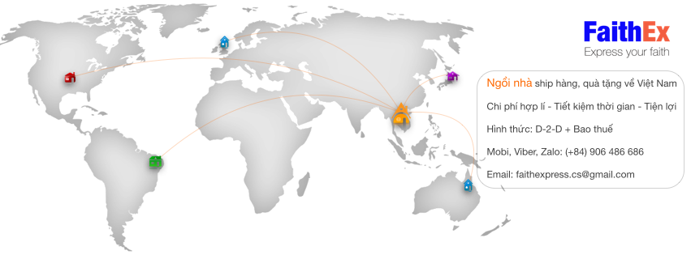

BOOKING FORM

Sender (Người gửi) |  |  | Receiver 1 (Người nhận 1)
Full name (Họ và tên) |  |  | Full name (Họ và tên)
Address (Địa chỉ) |  |  | Address (Địa chỉ)
City (Thành phố) |  |  | City (Thành phố)
Country (Quốc gia) |  |  | Country (Quốc gia)
Postal Code |  |  | Postal Code

Sender Contact (Thông tin liên hệ người gửi) |  |  | Receiver Contact 1 (Thông tin liên hệ người nhận 1)
Name (Tên) |  |  | Name (Tên)
Telephone |  |  | Telephone
Email |  |  | Email

Informations
Picking-up date (Thời gian thuận tiện để hãng vận chuyển lấy hàng)
Total Weight (Khối lượng) (kg)
Pieces/ Items (Số thùng)
Dimension (Dài x Rộng x Cao) | Car 1 (Thùng 1)
 | Car 2 (Thùng 2)
 | Car 3 (Thùng 3)
 | Car 4 (Thùng 3)
 | Car 5 (Thùng 3)
 | Car 6 (Thùng 3)

Description of goods (Mô tả hàng hoá)
No. | Goods (Tên hàng hoá + Nhãn hiệu) | Quantity (Số lượng) | Real Unit Price (Đơn giá thực tế) | Value
 |  |  | USD | USD
1
2
3
4
5
6
7
8
9
10

Confirmation of Shipper
I DECLARE THAT TO THE BEST OF MY KNOWLEDGE THE INFORMATION ON THIS INVOICE IS TRUE AND CORRECT. (Tôi xác nhận rằng các thông tin trên booking này là thực sự và đúng với lô hàng của tôi gửi)

